Glasbewassing
Bijlage 12b. Invulformulier Glasbewassing perceel 2 - versie 2
Invulformulier glasbewassing

Glasbewassing
Locatie | Glassoort | Aantal m2 | Prijs per m2 (incl. btw) | Prijs per beurt (incl. btw)
Markland College Zevenbergen | Gevelglas binnenzijde | 1,433 |  | € - | Let op: enkel de gele cellen (D12 t/m D18 en E19) invullen
Markland College Zevenbergen | Gevelglas buitenzijde | 1,538 |  | € - | * De opgegeven m2 zijn fictief en uitsluitend voor de weging in de beoordeling. Facturering vindt plaats op basis van de daadwerkelijke aantallen en het tarief als opgenomen in deze tabel. Daar waar staat dubbelzijdig, betreft dubbelzijdig gemeten, dubbelzijdig gewassen.
Markland College Zevenbergen | Separatieglas dubbelzijdig | 708 |  | € -
Markland College Zevenbergen | Wassen van de grijze gevelbeplating onder en tussen het gevelglas incl. kozijnen. | 204 |  | € -
Markland College Zevenbergen | Wassen van de onder- en voorzijde van de luifels aan de voor- en achterzijde van het pand. (zie foto op tabblad foto's) | 52 |  | € -
Markland College Zevenbergen | Wassen van de 2 Markland College zuilen aan de voor- en achterzijde van het pand. | 8 |  | € -
Markland College Zevenbergen | Zonnepanelen* | 100 |  | € -
Markland College Zevenbergen | Inzet Hoogwerker per beurt
 |  |  | totaal prijs per beurt | € -
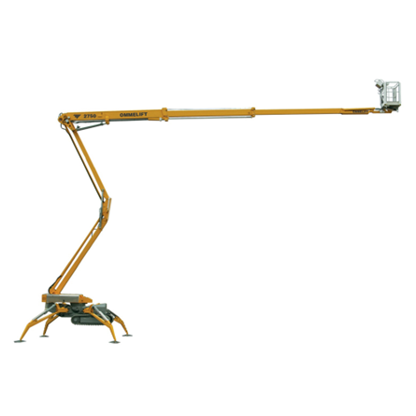

extra informatie:
Voor de glasbewassing boven het water is een hoogwerker vereist. De toegang tot het terrein is smal, waardoor niet alle hoogwerkers geschikt zijn. Momenteel wordt een Ommelift 2750 hoogwerker ingezet (zie foto)

Ondertekening

naam ondertekenaar invullen
functie ondertekenaar invullen
naam inschrijver invullen
datum ondertekening invullen

Handtekening:

foto's
